Solicitud gráfica
 | Área: | Ciencias Naturales |  |  | Fecha:
 | Grado: | 10
 | Título del tema: | Mecánica de fluidos |  |  | ¿Cuaderno de estudio o recurso? | Recurso
 | Editor: | Diana García |  |  | Motor del recurso | F13

 | Código guión o recurso: | CN_10_07_REC170 | ← Para determinar este código, visite la hoja de Ayuda
 |  |  |  |  | ESPECIFICACIÓN DE ARCHIVOS A ENTREGAR
Núm. | Archivo Shutterstock o ruta en web | Imagen para: | Tipo | Ubicación de la imagen en el recurso F13 | Nombre imagen SMALL | Tamaño imagen SMALL | Nombre imagen ZOOM | Tamaño imagen ZOOM | Descripción | Observaciones
IMG01 | 347774684 | Recurso F13 | Ilustración | Simple | CN_10_07_REC170_IMG01n.jpg | 240 x 375 px | CN_10_07_REC170_IMG01a.jpg | 800 x 460 px | Tablero con fórmulas | 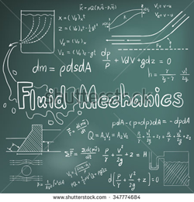 Traducir a español: Fluid mechanics : Mecánica de fluidos
IMG02 | 238098019 | Recurso F13 | Ilustración | Simple | CN_10_07_REC170_IMG02n.jpg | 240 x 375 px | CN_10_07_REC170_IMG02a.jpg | 800 x 460 px | Corte de ala de avión | 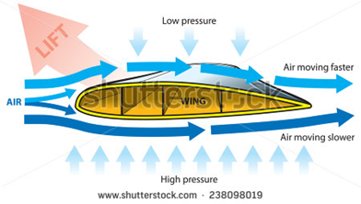 Traducir a español: Lift : Sustentación / Wing: Ala / Low pressure : Baja presión / High pressure : Alta presión / Air moving slower : Movimiento lento de aire / Air moving faster: Movimiento rápido de aire
IMG03 | A. https://www.google.com.co/imgres?imgurl=http%3A%2F%2F4.bp.blogspot.com%2F__4sF4C3Y0hU%2FS__MoROJtUI%2FAAAAAAAAArA%2FHL2638nY4yg%2Fs1600%2Fexperimento.bmp&imgrefurl=http%3A%2F%2Fmiblogdeaviacion.blogspot.com%2F2010%2F05%2Fla-respuesta-final-por-que-vuela-un.html&docid=rb3b4nHGvfi7YM&tbnid=zjJrJeqUS7sFOM%3A&w=315&h=250&bih=643&biw=1366&ved=0ahUKEwj8vYqxwcHNAhUDWx4KHSbvA0cQMwhRKCswKw&iact=mrc&uact=8 B. https://www.google.com.co/imgres?imgurl=https%3A%2F%2Fi2.ytimg.com%2Fvi%2FP-xNXrELCmU%2F0.jpg&imgrefurl=http%3A%2F%2Fxoomclips.com%2Fmore_clip.php%3Fid%3DYxryNIoGsDY&docid=zuHYn_D1Oy7cpM&tbnid=hYTq0_Us3gVFfM%3A&w=480&h=360&bih=599&biw=1366&ved=0ahUKEwiNuNP8scPNAhUB7CYKHczyBPE4ZBAzCAUoAjAC&iact=mrc&uact=8 C. http://www.cienciasinfronteras.com/doctor%20demo/experimento2.htm D. https://www.google.com.co/imgres?imgurl=https%3A%2F%2Fi.ytimg.com%2Fvi%2FC5fBWWypN6c%2Fhqdefault.jpg&imgrefurl=https%3A%2F%2Fwww.youtube.com%2Fwatch%3Fv%3DC5fBWWypN6c&docid=IZ0KBxonIzETjM&tbnid=u5xA4YWbeh0F-M%3A&w=480&h=360&bih=643&biw=1366&ved=0ahUKEwj8vYqxwcHNAhUDWx4KHSbvA0cQMwhlKD8wPw&iact=mrc&uact=8 | Recurso F13 | Ilustración | Simple | CN_10_07_REC170_IMG03n.jpg | 240 x 375 px | CN_10_07_REC170_IMG03a.jpg | 800 x 460 px | Diversas imágenes | 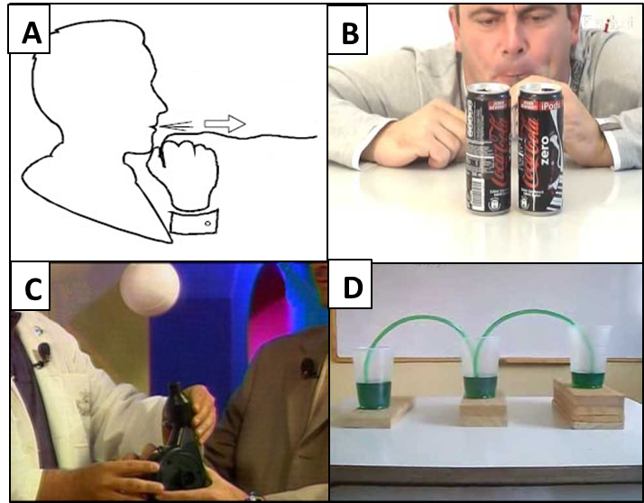 La idea de esta ilustración es que todas las imágenes se vean como esquemas, es decir algo similar a la imagen (A). La imagen A. es una persona soplando una tira de papel, pero por la parte superior del papel. La imagen B. es una persona soplando con un pitillo entre dos latas de gaseosa. La imagen C. es una bola sostenida en el aire debido al aire que sale de un secador de pelo; y la imagen D. son tres vasos con un líquido al interior, a diferente altura, y unidos por tres mangueras.
IMG04 | 178012379 | Recurso F13 | Fotografía | Simple | CN_10_07_REC170_IMG04n.jpg | 240 x 375 px | CN_10_07_REC170_IMG04a.jpg | 800 x 460 px | Avión

